ORDEN PARA FABRICAR
 | NOMBRE DEL PROYECTO: | BS012006-A
 | NO. COTIZACION=
 | QUIEN COTIZO:
 | CONTACTO CLIENTE:
 | TOTAL $:

Item # | Fabric Name | ESTILO | TIPO | PR, PNL, OSP | % FULLNESS | AREA O CUARTO | ANCHO FINAL | LARGO FINAL | RETORNO | PIN SETTING | WIDTHS | STARTING SPACE
 |  |  |  |  |  |  |  |  |  |  |  |  | NOTAS

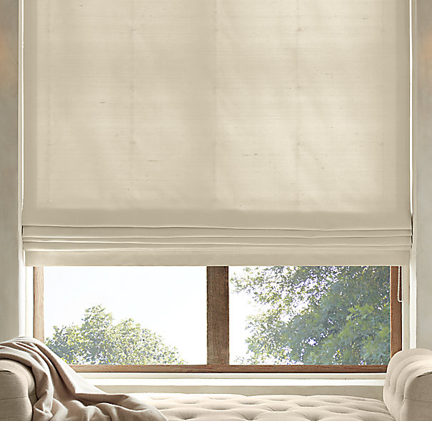
1
2
3
4
5
6
7
8
9
10

1 | FLATROMAN SHADE CORDLESS- , OM (MEC. POR DETRAS) 19.5" X 32.5" / LLEVARAN LINING 3 PASS / SOLO RETORNOS
2 | FLATROMAN SHADE CORDLESS- , OM (MEC. POR DETRAS) 19.5" X 32.5" / LLEVARAN LINING 3 PASS / SOLO RETORNOS
3 | FLATROMAN SHADE CORDLESS- , OM (MEC. POR DETRAS) 19.5" X 32.5" / LLEVARAN LINING 3 PASS / SOLO RETORNOS
4
5

